COSTOS CONJUNTOS
COSTOS CONJUNTOS
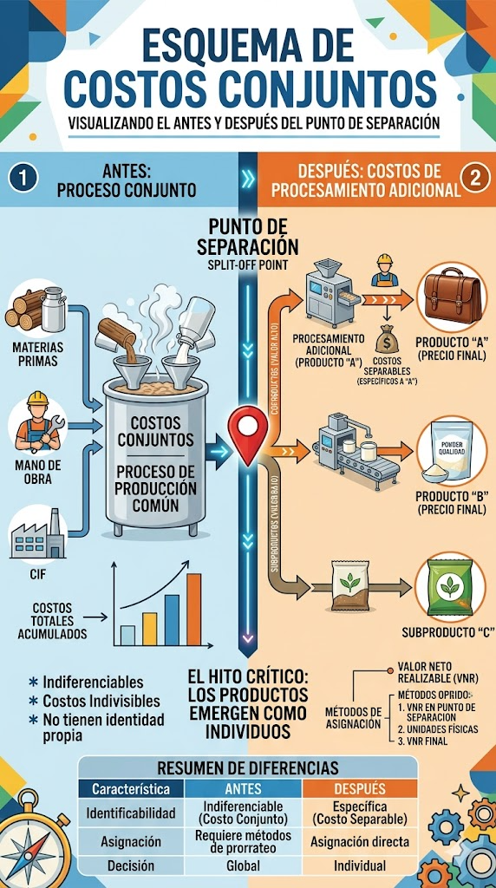
“Costos conjuntos: son aquellos costos de un proceso de producción que generan diversos productos de manera simultánea. Considere la destilación de carbón, la cual da lugar, al coque, el gas natural y otros productos

 |  | Coque
 | Costos conjuntos 80000 | 12000

 |  | gas natural | 35000

El punto de separación: es la coyuntura en un proceso de producción en la que dos o más productos se vuelven identificables por separado. Los costos separables son todos los costos —manufactura, marketing, distribución, etcétera— en los cuales se incurre más allá del punto de separación, y que son aplicables a cada uno de los productos específicos identificados en el punto de separación.” |  | otros productos | 18000

